全球权重
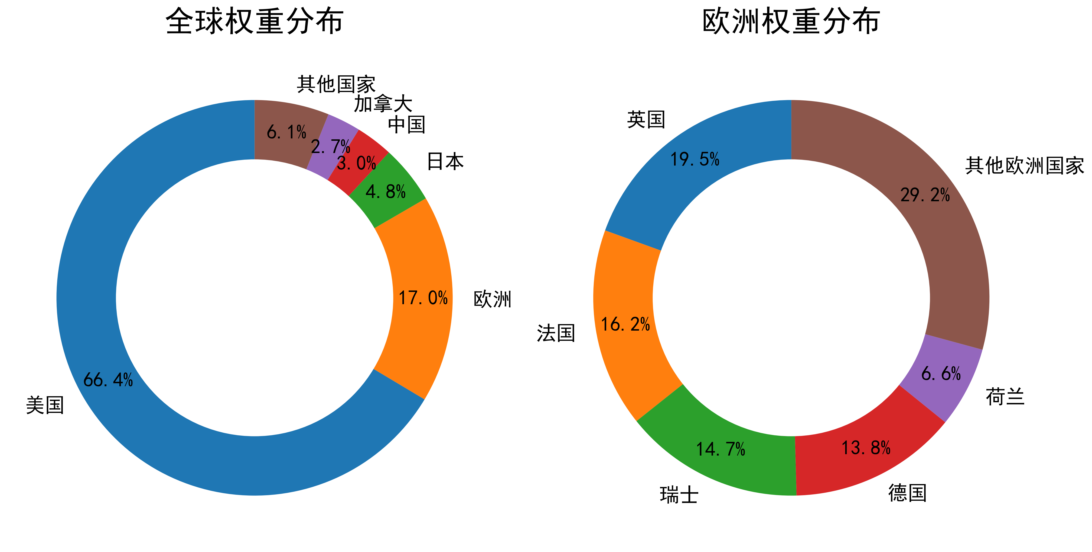
国家 | 权重（%）
美国 | 65.75
欧洲 | 16.8
日本 | 4.71
中国 | 3.01
加拿大 | 2.71
其他国家 | 6.02

